Tech. specifikace - standardy
Kancelářský nábytek a nábytek do výukových místností pro LF MU - jaro 2025
Estetiské nároky na prvek jsou vyjádřeny přiloženým vyobrazením. Dodavatel je oprávněn nabídnout rovnocenné řešení.
Použité vzorové vyobrazení dokumentuje slovně vymezené technické podmínky a umožňuje uchazečům utvořit si představu o estetických vlastnostech předmětu veřejné zakázky, které nelze popsat slovy.

Typizované položky

část VZ/ položka | Název jednotlivých požadavků | Ilustrační vizualizace | Specifikace položky | Model | Výrobce

část č. 1 VZ Stůl jednací I | Stůl jednací I | 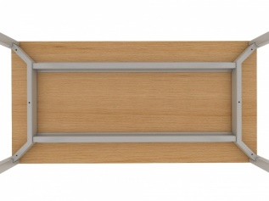 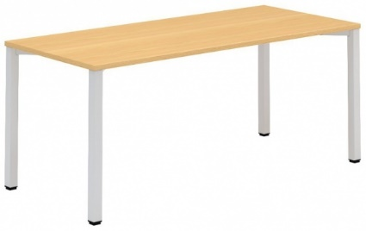 | Stůl jednací - šířka 1500 mm - hloubka 800 mm - výška 750 mm - rámové podnoží je tvořeno čtveřicí nohou, dvojicí rámů a dvojicí podélníků - nohy čtvercového průřezu 50 x 50 mm jsou v horní čás􀆟 spojeny šroubovým spojem k nosníku a spolu tvoří jeden celek - "bočnici stolu” - obě sestavy nohou (bočnice) jsou spojeny hliníkovým profilem, sloužícím též jako výztuha desky - Nohy jsou vybaveny rek􀆟fikací 15 mm pro vyrovnání nerovnos􀆡 podlahy - povrchová úprava kovových čás􀆡 podnoží epoxypolyesterovou přáškovou barvou, zaručující vysokou odolnost pro􀆟 všem druhům poškození, obvyklým v kancelářském provozu - pracovní deska z LTD 25 mm včetně 2mm kvalitní a vysoce odolnou ABS hranou barva desky: musí být možný výběr z těchto barev: světle šedá nebo světlá bříza a případně podobné odstíny - konkrétní barevné provedení bude vybráno ze vzorníku dodavatele/ výrobce
část č. 2 VZ Stůl jednací II | Stůl jednací II |  | Stůl jednací - šířka 1200 mm - hloubka 800 mm - výška 750 mm - rámové podnoží je tvořeno čtveřicí nohou, dvojicí rámů a dvojicí podélníků - nohy čtvercového průřezu 50 x 50 mm jsou v horní části spojeny šroubovým spojem k nosníku a spolu tvoří jeden celek - "bočnici stolu” - obě sestavy nohou (bočnice) jsou spojeny hliníkovým profilem, sloužícím též jako výztuha desky - Nohy jsou vybaveny rek􀆟fikací 15 mm pro vyrovnání nerovnos􀆡 podlahy - povrchová úprava kovových čás􀆡 podnoží epoxypolyesterovou přáškovou barvou, zaručující vysokou odolnost pro􀆟 všem druhům poškození, obvyklým v kancelářském provozu - pracovní deska z LTD 25 mm včetně 2mm kvalitní a vysoce odolnou ABS hranou barva desky: musí být možný výběr z těchto barev: světlá bříza a případně podobné odstíny - konkrétní barevné provedení bude vybráno ze vzorníku dodavatele/ výrobce
část č. 3 VZ Stůl jednací III | Stůl jednací III |  | Stůl jednací - šířka 1400 až 1600 mm - hloubka 800 až 1000 mm - výška 750 mm - rámové podnoží je tvořeno čtveřicí nohou, dvojicí rámů a dvojicí podélníků - nohy čtvercového průřezu 50 x 50 mm jsou v horní čás􀆟 spojeny šroubovým spojem k nosníku a spolu tvoří jeden celek - "bočnici stolu” - obě sestavy nohou (bočnice) jsou spojeny hliníkovým profilem, sloužícím též jako výztuha desky - Nohy jsou vybaveny rek􀆟fikací 15 mm pro vyrovnání nerovnos􀆡 podlahy - povrchová úprava kovových čás􀆡 podnoží epoxypolyesterovou přáškovou barvou, zaručující vysokou odolnost pro􀆟 všem druhům poškození, obvyklým v kancelářském provozu - pracovní deska z LTD 25 mm včetně 2mm kvalitní a vysoce odolnou ABS hranou barva desky: musí být možný výběr z těchto barev: odstíny šedé nebo bílé barvy - konkrétní barevné provedení bude vybráno ze vzorníku dodavatele/ výrobce
část č. 4 VZ Konferenční židle | Konferenční židle | 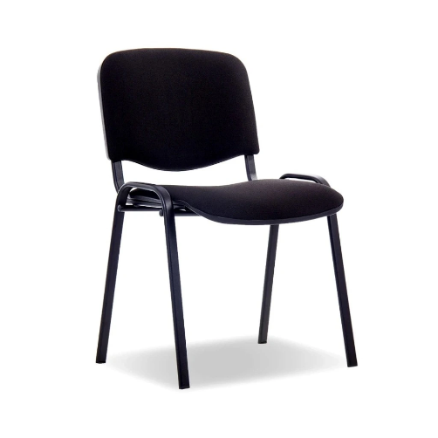 | bez opěrek stohovatelná min. 5 ks jednoduchý design ocelová konstrukce pevná akrylová látka odolná proti oděru nosnost žide min. 120 kg barva: černá (čalouněné)
část č. 5 VZ Zasedací židle | Zasedací židle | 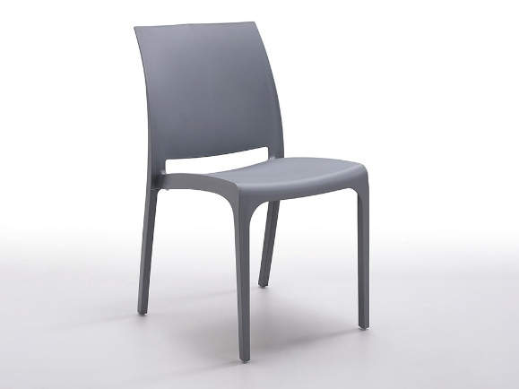 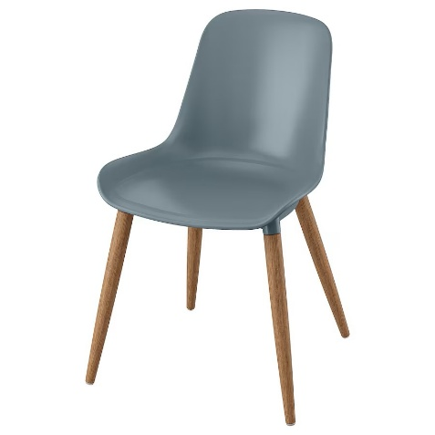 | snadno se čistí/ snadno omyvatelná jednoduchý design Pevné nohy - plast/ kov/ dřevo sedák plný, opěradlo plné, provedení sedák a opěradlo: skořepina – polypropylenový plast (sedák) nosnost žide minimálně 110 kg barevné provedení: šedá a její odstíny - případně výběr z katalogu výrobce
část č. 6 VZ Lékařská sedačka k operačním stolu výškově nastavitelná | Lékařská sedačka k operačním stolu výškově nastavitelná | 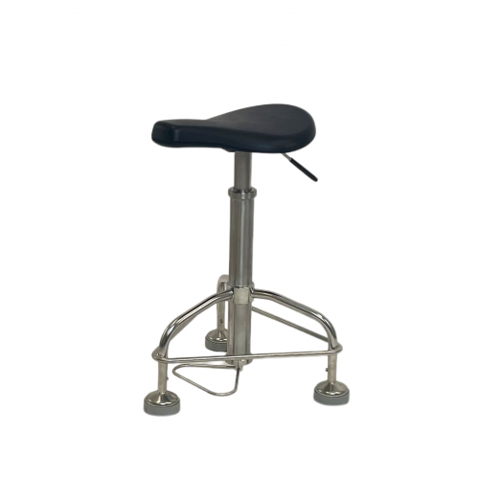 | Barva podsedáku - černá, případně výběr z katalogu výrobce Výška: 550 - 800 mm, výškově nastavitelná pomocí plynové pružiny, ovládání nožním pedálem Šířka sedáku: 400 x 300 mm Materiál: polyuretan - sedák,nerez - konstrukce Minimální nosnost: 120kg Pojízdná konstrukce na třech kolečkách nastavitelný podélný sklon sedáku bez opěradla a područek
část č. 7 VZ Pracovní stůl | Pracovní stůl | 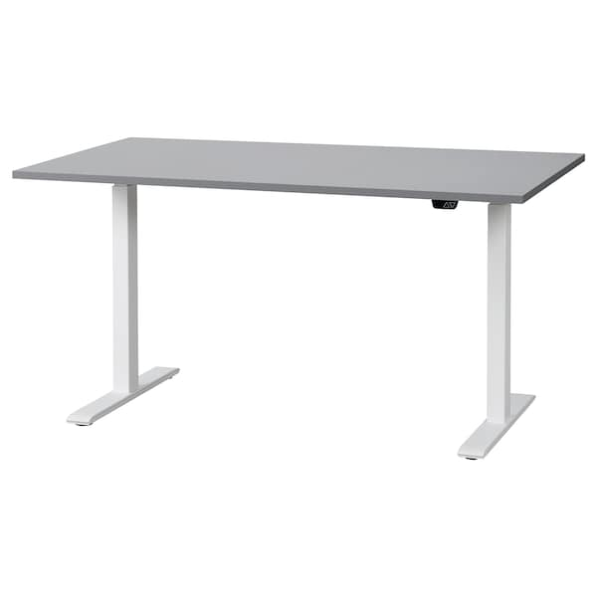 | Délka: 120-140 cm, hloubka: 80 cm Min. nosnost: 65 kg Elektronicky nastavitelná výška pracovní desky min. v rozsahu 70 cm až 125 cm Materiál desky - Lamino dřevotříska, tloušťka 25 mm, plastový ABS lem hrany barevné provedení: musí být možný výběr z těchto barev: deska šedá nebo bílá, nohy černé, bílé nebo šedé - konkrétní barevné provedení bude vybráno ze vzorníku dodavatele/ výrobce Materiál podnoží - ocel, práškový lak
část č. 8 VZ Vybavení rehabilitační pracovny | Kancelářská skříň | 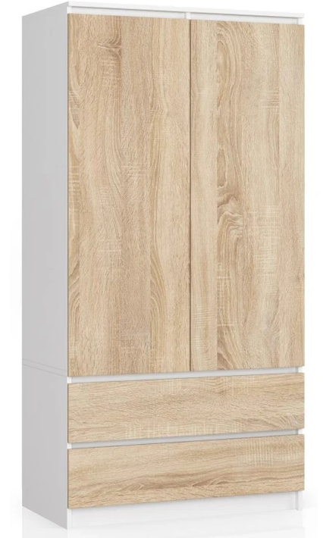 | Šířka 90 cm, výška 200 cm, hloubka 60 cm (jedná se o rozměry současné skříně, šířku bychom chtěli stejnou, ale výška i hloubka mohou být případně menší). Barva - sonoma buk a podobné odstíny. Barva skříně by měla být světlejší, aby ladila s aktuálním vybavením, které je taktéž bílé/světlé barvy. Materiál preferovaný laminovaný dřevěný. Typ otevírání dveří směrem ven, uvítáme buď madla na dveřích nebo systém tlaku na dveře, kdy se dveře otevřou, otočné dveře. Uspořádání skříně - polovina skříně šatní - výška max 150 cm, hloubka max 60 cm, šířka max 90cm. Pro zavěšení dvou kabátů a dvou pracovních obleků, druhá polovina, budeli sestava dostatečná, na 4x police pro založení šanonů, výška polic do 36cm. Součástí skříně a nejlépe ve spodní části 2 pojízdné šuplíky - výška max 20 cm/šuplík, hloubka max 60 cm, šířka max 90 cm. V šuplíkách volný prostor.
 | Kancelářský stůl | 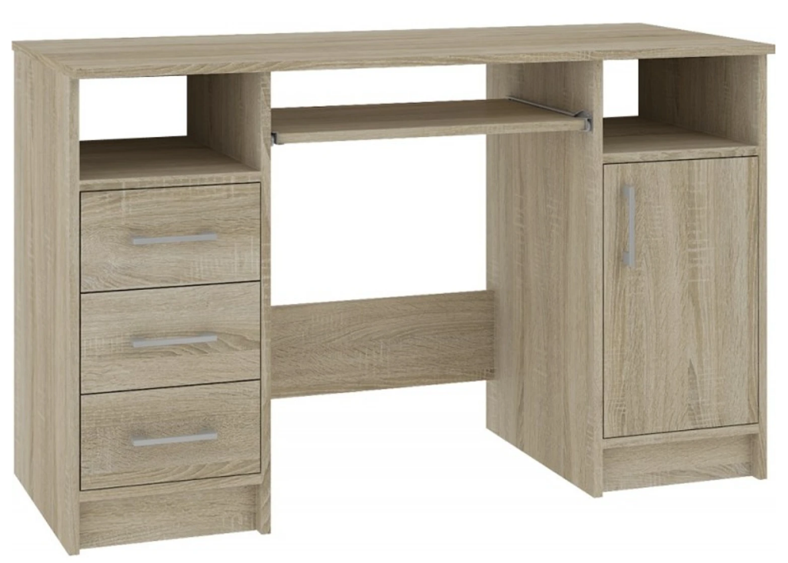 | Preferované rozměry s ohledem na současné stoly: šířka max 130 cm, výška max 80 cm, hloubka max 52 cm. Barva - Ana sonoma buk a podobné odstíny. Spíše světlejší tóny vzhledem k aktuální podobě vybavení v kanceláři. Určeno ke každodenní práci s PC, uschování pacientské dokumentace do příslušných šuplíků. Na jedné polovině stolní soupravy buď zabudované např. 3 šuplíky na pojezd nebo kontejner se 3 šuplíky na pojezd. Hloubka šuplíku do 15 cm, délka do 40 cm, šířka 40 cm (počítáno s tím, že se do šuplíku vejde naležato 1 šanon jak na šířku, tak na délku - šanon o délka 32cm). Na druhé polovině buď zabudovaný do soupravy nebo vysuvný kontejner se dvířky na madlo, uvnitř 1 police v polovině skříně. Vnitřní šířka 40cm, délka 40cm, hloubka max 38cm. Skříň rozdělena uvnitř v polovině s jednou policí, pro založení dokumentace o výšce do 38cm. V sestavě stolu možné nižší police, max výška 20cm, max délka 40cm, max délka 40cm. Materiál preferovaný laminovaný dřevěný.

